Dashboard
BLOCK 139

 | VERSION | 1.0.0

Chuyên Đề Phát Triển Web 1

Evidance
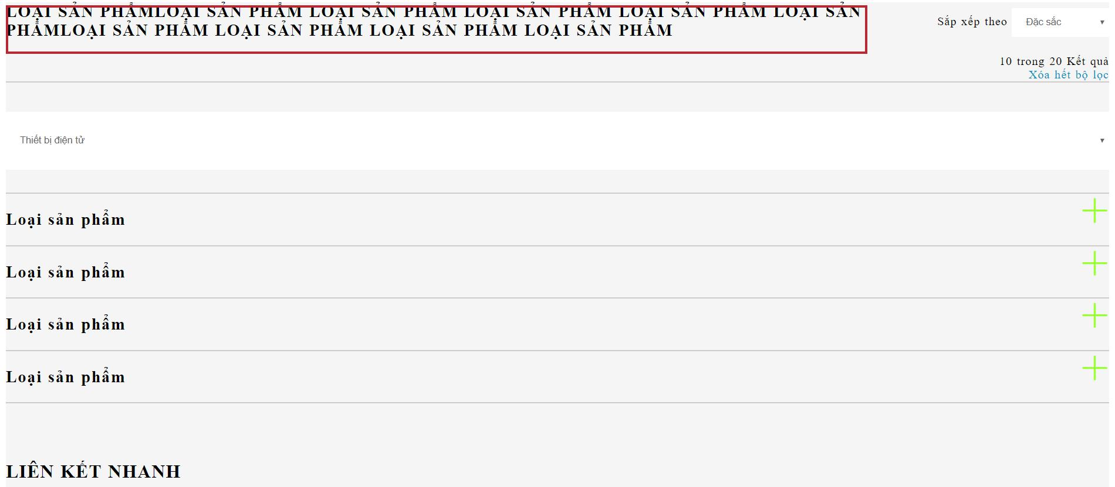
hình 1: kiểm tra thẻ tiêu đề khi nhập thêm nội dung

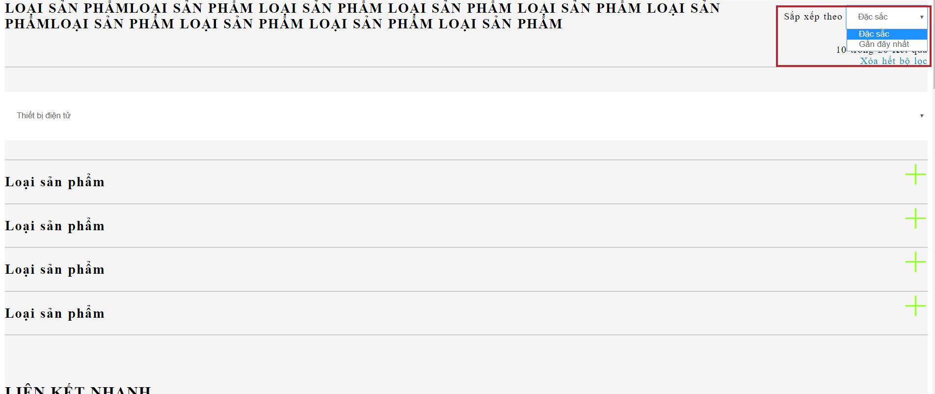
hình 2: kiểm tra thẻ sắp xếp

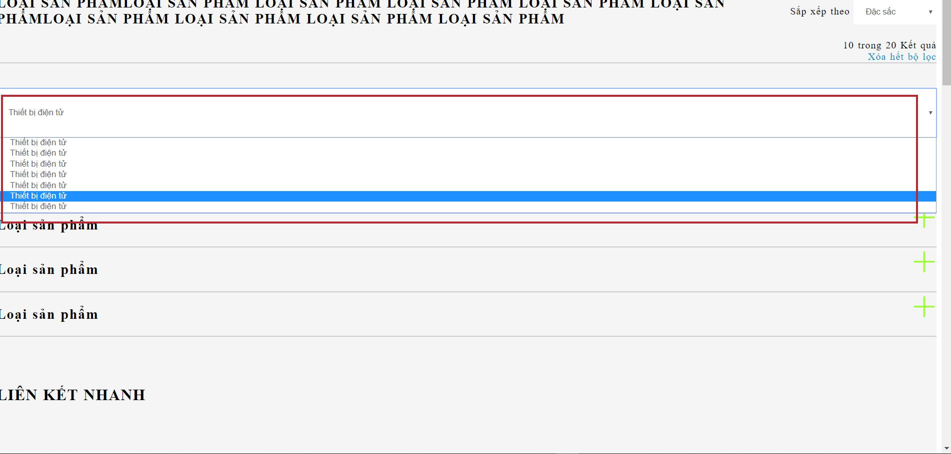
hình 3: kiểm tra thẻ danh mục

hình 4: kiểm tra thẻ loại sản phẩm

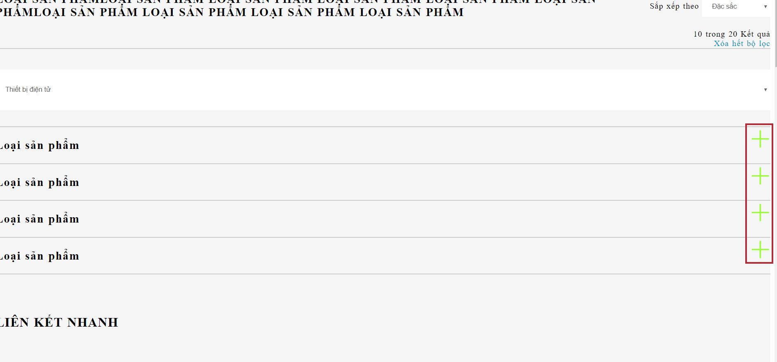
hình 5: kiểm tra nút Thêm ( + )

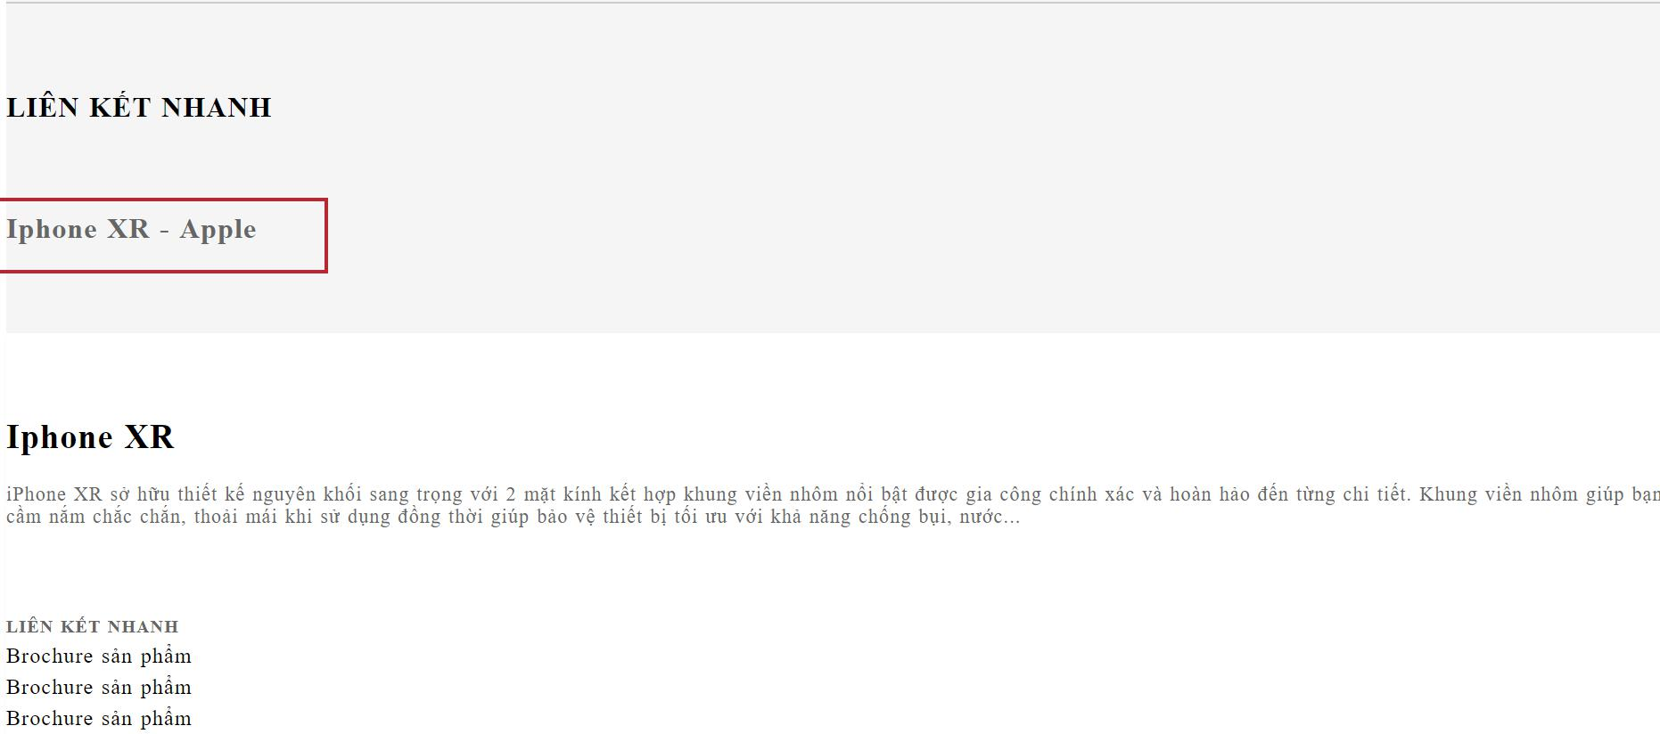
hình 6: kiểm tra thẻ Tên tiêu đề điện thoại

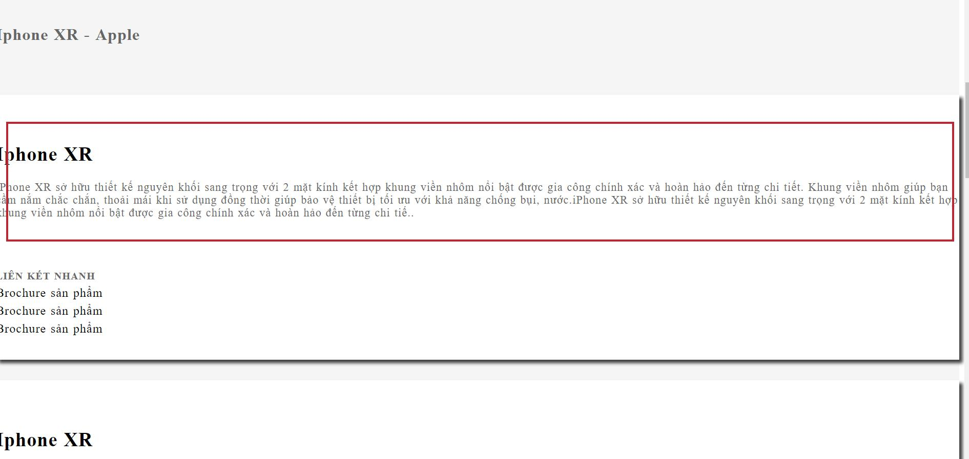
hình 7:kiểm tra thẻ Nội dung điện thoại

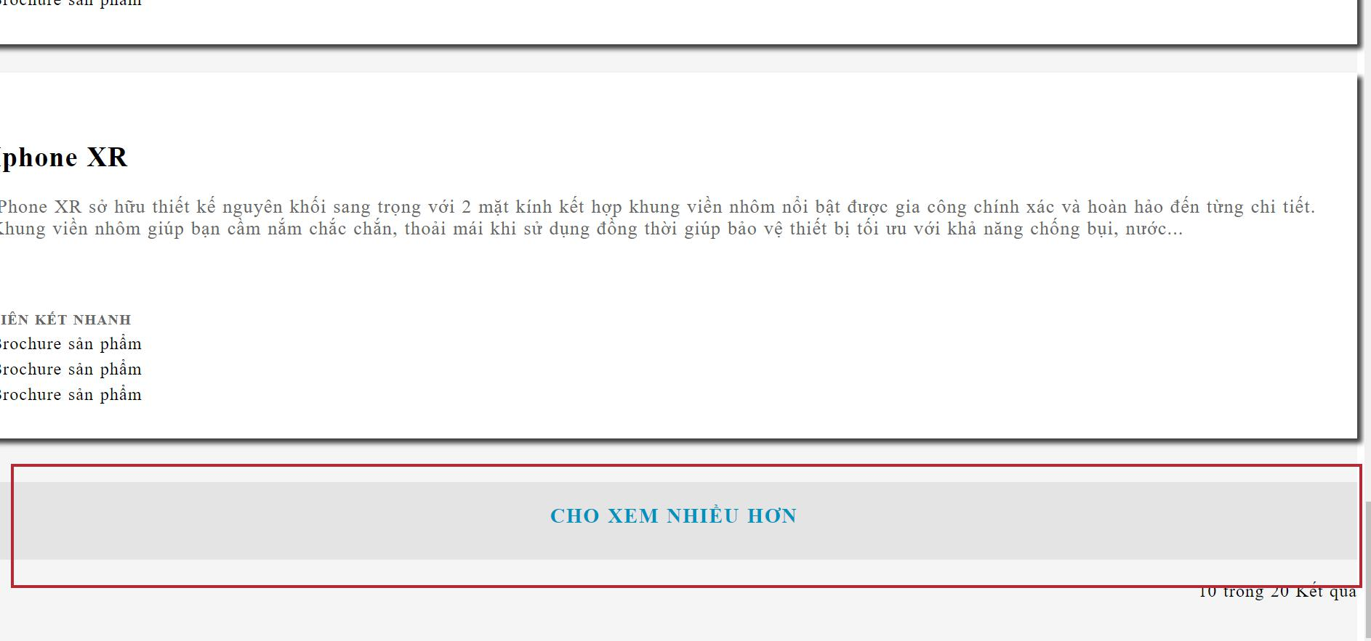
hình 8 kiểm tra thẻ xem nhiều hơn

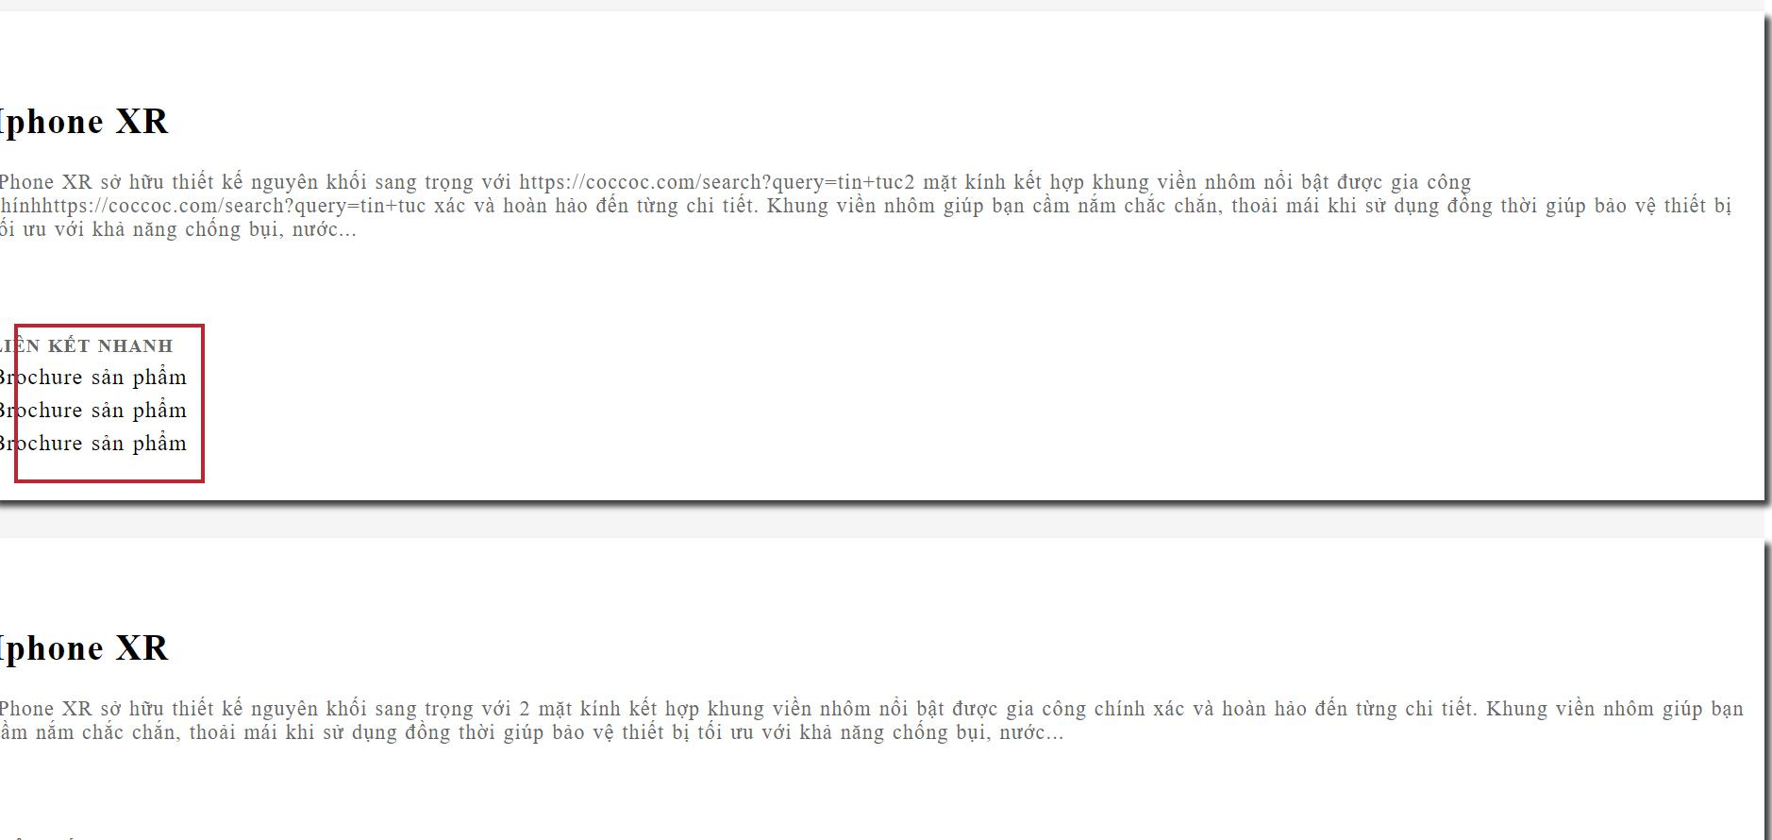
hình 9:kiểm tra thẻ liên kết sản phẩm


hình 10: kiểm tra thẻ xóa bộ lọc

